Danh Sách Mặt Hàng
Barcode | Tên Sản Phẩm | Giá bán lẽ | Giá Đại Lý | Giá Cửa Hàng | Quy Cách
GOD05JID | Dăm Bông truyền thống | 260,000.00 | 184,000.00 | 202,500.00 | Cây tròn | 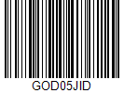
GOD08WVI | Bò Viên GT | 39,000.00 | 28,000.00 | 31,000.00 | 80 Viên | 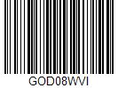
GOD0XK6E | Cá viên trứng cút | 58,000.00 | 40,500.00 | 44,500.00 | 15-16 viên | 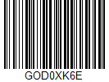
GOD36AAB | Giò lụa Bò đặt biệt | 110000 | 77500 | 85,500.00 | Túi lá công nghiệp | 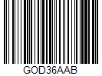
GOD42RPM | Pate (loại 2) | 96,000.00 | 67,000.00 | 74,000.00 | Túi kẹp chỉ | 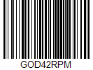
GOD4IR9E | Xúi Mại Thịt GT | 73,000.00 | 51,500.00 | 56,500.00 | 33 Viên | 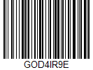
GOD5DWCQ | Bò viên phở | 88,000.00 | 62,500.00 | 68,500.00 | (10-20-40-80 viên/kg) | 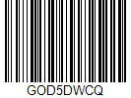
GOD6US2E | Jambon | 91,000.00 | 64,000.00 | 70500 | Cây tròn | 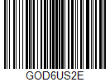
GOD8Q046 | Cá viên rau củ (GT) | 38,000.00 | 26,000.00 | 29,000.00 | 80 Viên | 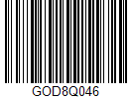
GOD8R5IA | Sốt Tiêu Đen | 43,000.00 | 30,500.00 | 33,500.00 | Túi 500g | 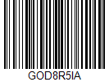
GOD9DCM6 | Pate | 105,000.00 | 74,000.00 | 81,500.00 | Túi kẹp chỉ | 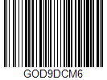
GOD9K2H2 | Nhân Hamburger Bò | 110,000.00 | 77,000.00 | 85,000.00 | 10 lát tròn/Túi | 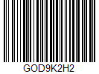
GOD9KKK2 | Xúc xích tỏi Bratwurst | 118,000.00 | 83,000.00 | 91,500.00 | Cây tròn | 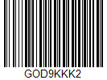
GOD9YAAT | Sốt Chanh Dây | 72,000.00 | 50,500.00 | 55,500.00 | Túi 500g | 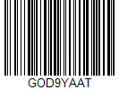
GODA0JLL | Jambon (không da) | 176,000.00 | 124,000.00 | 136,500.00 | Cây tròn/Vuông | 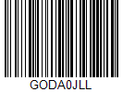
GODB6XVI | Chả hoa tam sắc | 128,000.00 | 99,500.00 | 99,550.00 | Cây 500g | 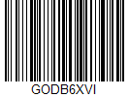
GODB84IV | Thịt viên trứng cút | 69,000.00 | 48500 | 53,500.00 | 15-16 viên | 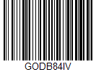
GODBXAVB | Giờ lụa đặt biệt | 72,000.00 | 50,500.00 | 55,500.00 | Túi lá công nghiệp | 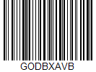
GODBYAUW | Jambon TX (Loại 3) | 130,000.00 | 99,000.00 | 101,000.00 | Cây tròn | 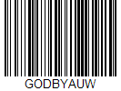
GODCJ9RS | Nhân Hamburger Heo | 84,000.00 | 59,000.00 | 65,000.00 | 10 lát tròn/Túi | 
GODCP4KC | Pate (loại 2) | 49,000.00 | 34,500.00 | 38,000.00 | Túi kẹp chỉ | 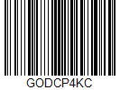
GODDKAT5 | Xúc xích Berlin | 69,000.00 | 48,500.00 | 53,500.00 | 10 Cây | 
GODDWZ5T | Pate | 54,000.00 | 38,000.00 | 42,000.00 | Túi kẹp chỉ | 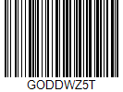
GODE4T2U | Giò lụa lá (Nóng) | 130,000.00 | 92,000.00 | 101,000.00 | Gói lá chuối | 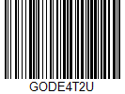
GODEF0WE | Jambon | 182,000.00 | 128,000.00 | 140,000.00 | Cây tròn | 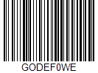
GODFI24U | Giò thủ | 69,000.00 | 48,500.00 | 53,500.00 | Cây tròn | 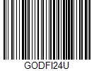
GODHHKPI | Xúc xích tỏi Bratwurst | 59,000.00 | 41,500.00 | 45,500.00 | Cây tròn | 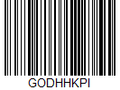
GODHLSV5 | Pate quê hương | 140,000.00 | 99,000.00 | 109000 | Túi kẹp chỉ | 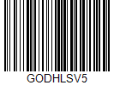
GODHM0HC | Xúi mại trứng muối | 97,000.00 | 68,500.00 | 75,500.00 | 17 Viên | 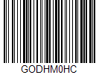
GODIPNDX | Giò bị | 110,000.00 | 77,000.00 | 85000 | Cây tròn | 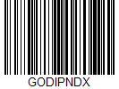
GODJIDNL | Mai ghẹ tứ vị | 104,000.00 | 73,000.00 | 80,500.00 | 10 Mai | 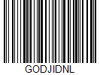
GODJJNYD | Xúc xích Cocktai | 61,000.00 | 42,500.00 | 47,000.00 | 25 Cây | 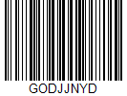
GODL2EZY | Chà Bông (Xù) | 279,000.00 | 197,000.00 | 217,000.00 | Túi 1Kg | 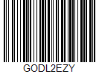
GODL7OY5 | Bò Viên GT | 17,000.00 | 11,800.00 | 13,000.00 | 32 Viên | 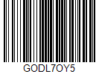
GODLIFYM | Chả bách vị trứng muối | 150,000.00 | 95,000.00 | 104500 | Con cá 500g | 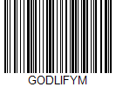
GODME5T8 | Chả Quế SA | 63,000.00 | 44,500.00 | 49,000.00 | Bánh vuông | 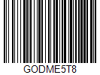
GODMHQLW | Cá Viên GT | 37,000.00 | 26,000.00 | 28,500.00 | 80 Viên | 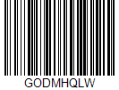
GODP8T0A | Giò lụa Bò | 76,000.00 | 53,500.00 | 59,000.00 | Túi lá công nghiệp | 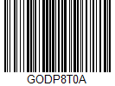
GODPEDH2 | Xúc xích hồ lô | 76000 | 53500 | 59000 | 50 viên | 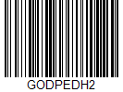
GODPWNKH | Jambon 2 | 165,000.00 | 117,000.00 | 128,500.00 | Cây tròn | 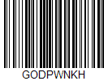
GODQMXLX | Giò bị | 55,000.00 | 38,500.00 | 42,500.00 | Cây tròn | 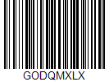
GODSB1I4 | Tôm Viên GT | 40,000.00 | 28,000.00 | 31,000.00 | 80 Viên | 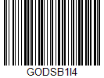
GODT3Q48 | Tôm Viên GT | 17,000.00 | 11,800.00 | 13,000.00 | 32 Viên | 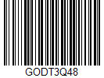
GODTJM28 | Giò lụa Bò (Lớn) | 146,000.00 | 103,000.00 | 113,500.00 | Cây tròn | 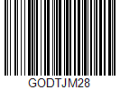
GODU8X7E | Nhân Hamburger Bò (Loại 2) | 81,000.00 | 57,000.00 | 63,000.00 | 10 lát tròn/Túi | 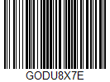
GODUJX0E | Nhân Hamburger Gà | 74,000.00 | 52,000.00 | 575,000.00 | 10 lát tròn/Túi | 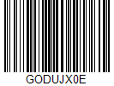
GODV1TJ2 | Giò lụa lá | 63,000.00 | 44,500.00 | 49,000.00 | Túi lá công nghiệp | 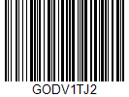
GODVG6D4 | Chà Bông | 160,000.00 | 113,000.00 | 124,500.00 | Túi 1Kg | 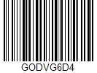
GODVGT05 | Bơ trứng gà | 88,000.00 | 62,000.00 | 68,500.00 | Túi 1kg | 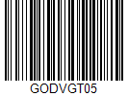
GODWE80M | Nem nướng SA | 93,000.00 | 65,500.00 | 72,000.00 | 20 Que | 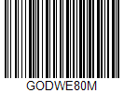
GODWJIHC | Jambon TX (Thịt xay) | 153000 | 108,000.00 | 119,000.00 | Cây tròn | 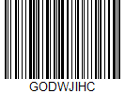
GODWM0TX | Cá Viên GT | 16,000.00 | 11000 | 12,500.00 | 32 Viên | 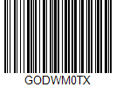
GODWU8OK | Gà Xé | 97,000.00 | 68,500.00 | 75,500.00 | Túi 500g | 
GODWVDBQ | Bơ trứng gà | 45000 | 31,000.00 | 34500 | Túi 500kg | 
GODX4ZJZ | Sốt Cà Chua | 29,000.00 | 20,000.00 | 22,000.00 | Túi 350g | 
GODX8PTI | Càng cua bách hoa | 64,000.00 | 45,000.00 | 49,500.00 | 10 Càng | 
GODXBR85 | Giò thủ | 137,000.00 | 97,000.00 | 106,500.00 | Cây tròn | 
GODYTG8V | Chà Bông ( Đặt Biêt) | 310,000.00 | 219,000.00 | 241,000.00 | Túi 1Kg | 
GODZAMDQ | Jambon truyền thống | 211,000.00 | 149,000.00 | 164,000.00 | Cây tròn | 
GODZSVRM | Xúc xích Berlin | 29,000.00 | 20,000.00 | 22,000.00 | 4 Cây | 

